상품제안서
웨이브 전사비치타올(스웨드,테리) | 상품코드: F06194

 |  |  |  |  |  |  | 02-412-0044 | www.easy1.co.kr
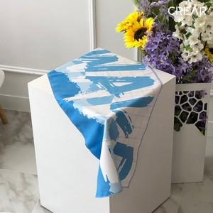

【상세/제작정보】 | 여름 바다, 계곡 여행 필수아이템

【인쇄/포장옵션】 | 전사인쇄 / OPP(비닐)

【공급단가】 | 수량 | 100~ | 300~ | 500~ | 1,000~ | 3,000~
*VAT별도 | 스웨이드 | 5,800원 | 5,590원 | 5,370원 | 5,160원 | 5,030원
 | 테리 | 6,480원 | 6,240원 | 6,000원 | 5,760원 | 5,610원

【상품 URL】 | http://www.easy1.co.kr/src/goods_detail.php?gdno=6194

